写真規定
■中国写真規定■

■厳しくチェックされますので、以下の規定を厳守下さい。

 | ●6ヶ月以内に撮影されたカラーの証明写真 (背景純白） ●写真専用紙に印刷されている（コピー用紙、OA用紙は不可） ●高さ 48mm×幅 33mmを満たしている（縁なし）
 | 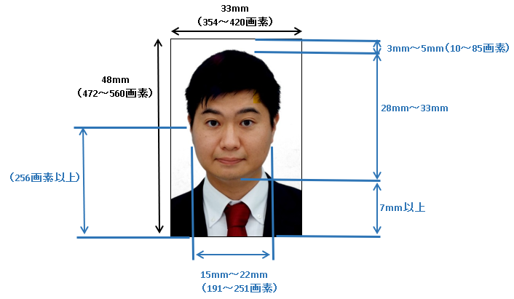
OK例

sample

サイズ | 1. 高さ 48mm×幅 33mmを満たしている（縁なし）
 | 2. 規格寸法は高さ 472 × 幅 354 画素以上、高さ 560 × 幅 420 画素以下
 | 3. デジタル写真の圧縮方法は JPEG 圧縮方式、通常ファイルのサイズは 41KB～120KB
人物像 | 1. 両肩のラインが見えるようにする（両目の距離は60 画素以上）
 | 2. 中心がズレていない
 | 3. 顔が写真からはみ出ていない（顔にズームしすぎない）
 | 4. 口を閉じる（歯は見せない）
 | 5. 目はきちんと開ける（髪で目が隠れないようにする）
 | 6. 耳をだす（髪で耳が隠れないようにする）
姿勢 | 1. 体は正面を向いている
 | 2. 不自然な傾きがなく、上目遣いになっていない
写真品質 | 1. 写真は汚れや破損、変形していない
 | 2. 解像度が高く鮮明
 | 3. 顔全体がはっきりと見え、額が8割程度見えている
 | 4. 明るすぎず、暗すぎず、自然な肌色（顔や背景に影がない）
 | 5. フラッシュなどによる赤目になっていない
眼鏡 | 1. 眼鏡は外して撮影
装飾 | 1. 装飾品不可（ヘアピン、ネックストラップ、カラーコンタクトも不可）
 | 2. 背景に余計なものの写りこみがない
 | 3. 服と背景色が近くない（背景と同化するため、真っ白な服での撮影は不可）
 | 4. 帽子やスカーフ等を身に付けない
NG例
 | 5. 宗教上装着が必要な場合は、申請者の顔が見える状態で着用
・背景が純白ではない
・眼鏡を外していない
・顔にズームしすぎている
・頭上や顎下の余白がない
・背景が純白ではない
・顔、体が正面を向いていない

sample
sample

・背景が純白ではない
・背景に影がある
・眼鏡を外していない
・口が開き、歯が見えている
・スキャンにより
画像が高解像度でない

sample
sample

・背景が純白ではない
・帽子を身に付けている
（装飾品は不可）
・背景が純白ではない
・白い服を着ている
・片耳が見えない
（顔が正面を向いていない）

sample
sample

